Sheet1
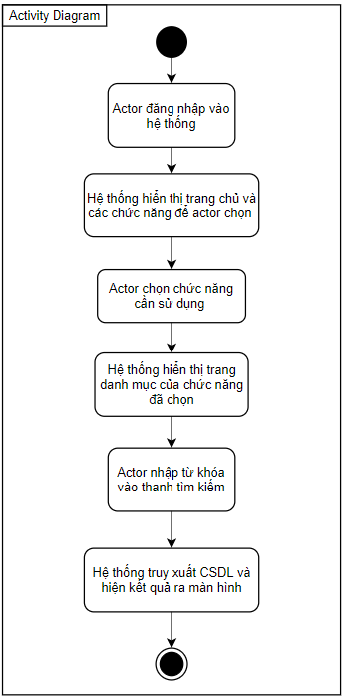
Use Case Number: | UC5
Use Case Name: | Tìm kiếm
Actor (s): | Quản lí, nhân viên
Maturity: | Focused
Summary: | Tìm kiếm nhân viên, đơn đặt hàng, khách hàng, kho, hóa đơn
Basic Course of Events: | Actor Action | System Response
 | 1. Actor đăng nhập vào hệ thống
 |  | 2. Hệ thống hiển thị trang chủ và các chức năng để actor chọn.
 | 3. Actor chọn chức năng cần sử dụng (quản lí nhân viên, đơn đặt hàng, khách hàng, kho, hóa đơn)
 |  | 4. Hệ thống hiển thị danh mục của chức năng đã chọn.
 | 5. Actor nhập từ khóa vào thanh tìm kiếm
 |  | 6. Hệ thống truy xuất CSDL và hiện kết quả ra màn hình, use case kết thúc tại đây.

Alternative Paths: | None
Exception Paths: | None
Extension Points: | None
Triggers: | Actor muốn tìm kiếm
Assumptions: | Actor có đủ quyền hạn.
Preconditions: | Actor phải đăng nhập vào hệ thống
Post Conditions: | Actor tìm kiếm được thông tin cần tìm
Reference: Business Rules: | None
Author (s): | Nguyễn Mẫn Đạt
Date: | 2020-11-24

